상품제안서
링3색볼펜(국내산) | 상품코드: F13376

 |  |  |  |  |  |  | 02-412-0044 | www.easy1.co.kr
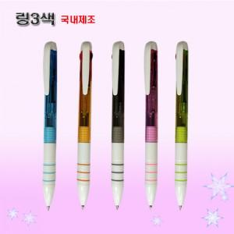 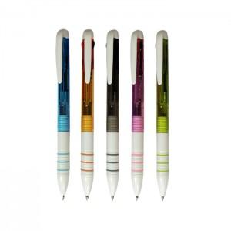 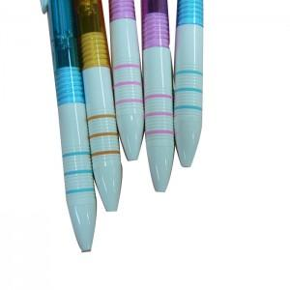

【상세/제작정보】

【인쇄/포장옵션】 | 실크 / OPP(비닐)

【공급단가】 | 수량 | 1,000~ | 2,000~ | 3,000~ | 5,000~ | 10,000~
*VAT별도 | 단가 | 440원 | 420원 | 410원 | 390원 | 380원

【상품 URL】 | https://dev.easy1.co.kr:443/src/goods_detail.php?gdno=13376

